Цель 11 (Goal 11)
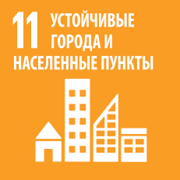
 |  | Цель 11. Обеспечение открытости, безопасности, жизнестойкости и экологической устойчивости городов и населенных пунктов

11.b.1 | Число стран, принявших и осуществляющих национальные стратегии снижения риска бедствий в соответствии с Сендайской рамочной программой по снижению риска бедствий на 2015–2030 годы

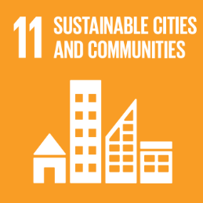
 |  | Goal 11. Make cities and human settlements inclusive, safe, resilient and sustainable

11.b.1 | Number of countries that adopt and implement national disaster risk reduction strategies in line with the Sendai Framework for Disaster Risk Reduction 2015–2030

